Sheet1
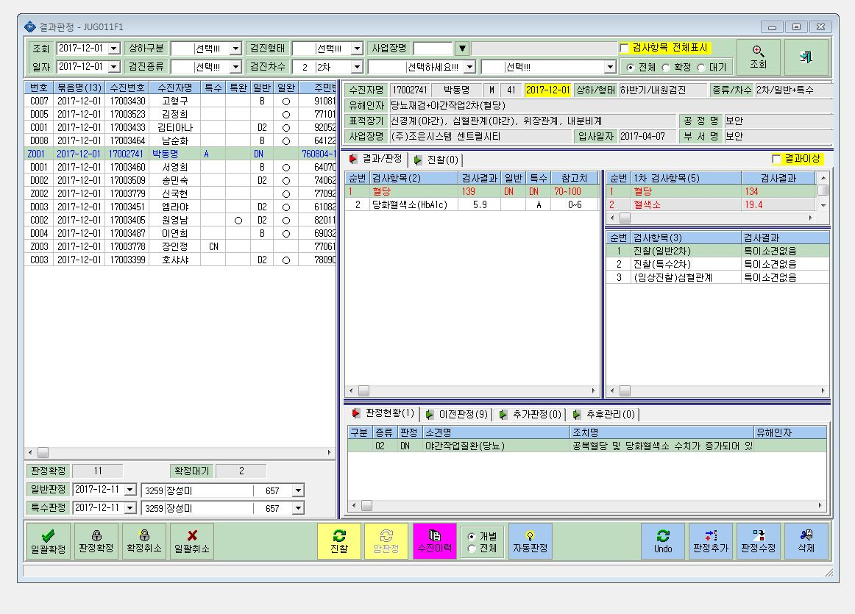

특검 판정 DN!!

유해인자표시안됨

